Лист2
№ Лота | Наименование ТМЦ | Кол-во (шт.) | Начальная цена за лот (руб.) в т. ч. НДС | Минимальнаяцена за лот (руб.) в т. ч. НДС | Шаг (руб.) | Задаток (руб.) | Фото | Аналоги на рынке
 |  |  |  |  |  |  |  | Фото
 | 1 | 2 | 4 | 6 | 7 | 8 | 9 | 10
8 | Светильник L12 | 70 | 210,000.00 | 126,000.00 | 8,400.00 | 21,000.00 |  | 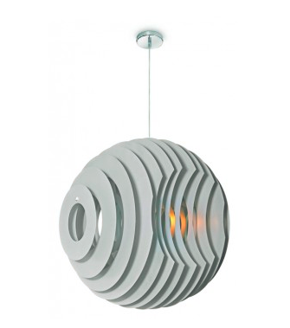

 |  |  |  |  |  |  |  |  | #REF!

